품목
1. 목우촌 수제햄 선물세트 | 2. CJ제일제당 스팸 선물세트
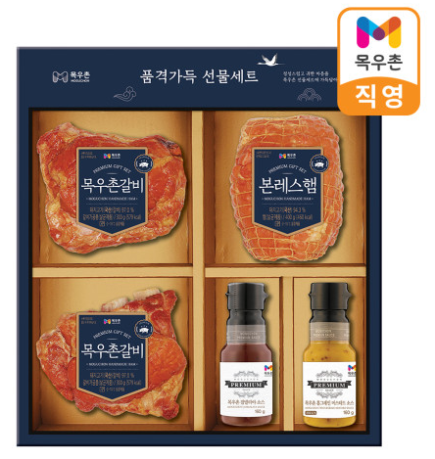 | 